簡潔モデル

カスタム画面(ビデオモデル)
URL：https://jitsiweb.kikkoman-sit.com/

接続方法
カスタム画面(ビデオモデル)
URL：https://jitsiweb.kikkoman-sit.com/

自分の画面（上）に「call」を押下

ポップアップ画面が出る ※「OK」を「Cancle」でよいと思う

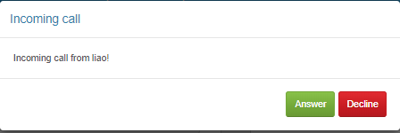
相手の画面（下）

ポップアップ機能
カスタム画面
URL：https://jitsiweb.kikkoman-sit.com/



下の画面と一緒にポップアップする

ポップアップ画面必要か
必要であればいつでも表示するか

機能別ボタン表示
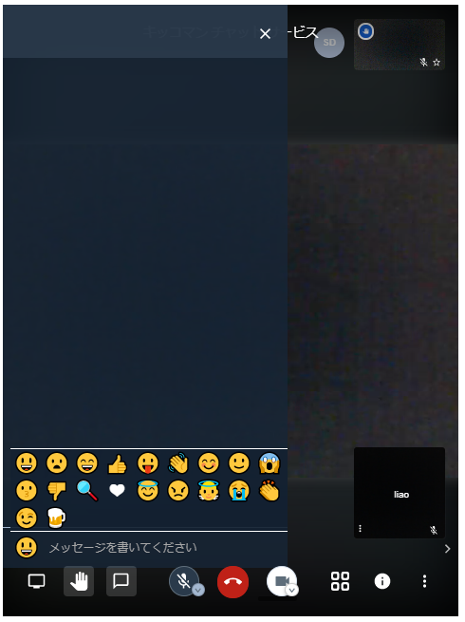
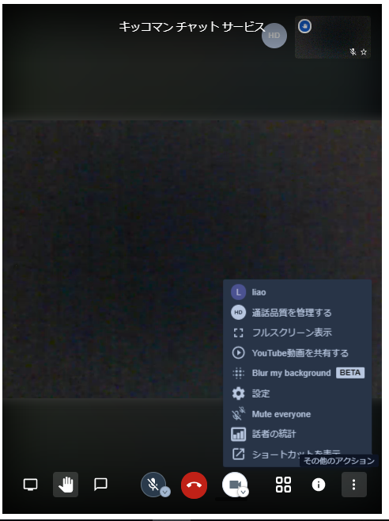

カスタム画面
URL：https://jitsiweb.kikkoman-sit.com/

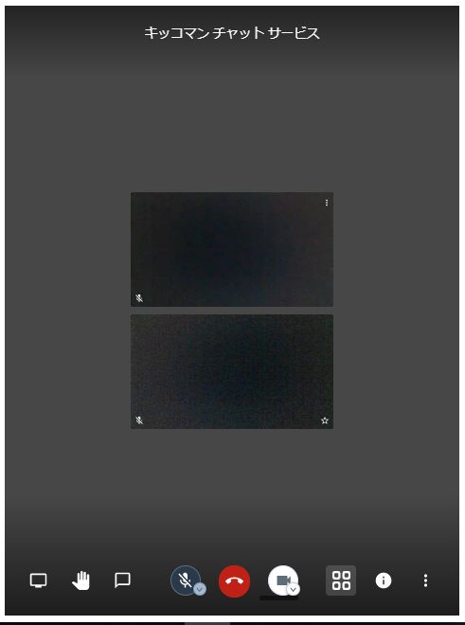
タイトルは一時「キッコマン チャット サービス」 ※半角スペースあり
1､タイトル | 〇
2、自分の画面を表示 | 〇
3、自分の画面サイズ | X | ※半分
4、相手の画面を表示 | 〇
5、自分の画面サイズ | X | ※半分

6、画面共有 | 〇 | →X
7、手を挙げる/下げる | 〇
8、チャット | 〇

9、ミュート/解除 | 〇
10、退出 | 〇
11、カメラの開始/停止 | 〇
12、レイアウト変更 | 〇
13、会議のURLを共有 | 〇→X
14、そのたアクション

退出画面
カスタム画面(ビデオモデル)
URL：https://jitsiweb.kikkoman-sit.com/

 | 今の状態





